상품제안서
[고급형] 캘리그라피 캘린더 | 상품코드: S23651

 |  |  |  |  |  |  | 02-713-8555 | www.synergygift.co.kr
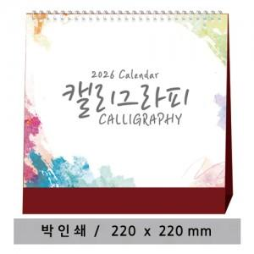

【상세/제작정보】 | <p><span style="font-size: 12pt;">※ 양면인쇄 디자인 다를 경우 동판이 7,000원 부가세별도 발생 됩니다.</span></p><p>&nbsp;</p><p><span style="font-size: 12pt;">※ 배송비 1박스 50개 포장, 박스당 3,500원 부가세별도 발생</span></p>

【인쇄/포장옵션】 | 금박, 은박 / 종이봉투 동봉

【공급단가】 | 수량 | 100~ | 500~ | 1,000~ | 5,000~ | 10,000~
*VAT별도 | 단가 | 2,820원 | 2,340원 | 2,240원 | 2,050원 | 1,990원

【상품 URL】 | https://www.synergygift.co.kr:443/src/goods_detail.php?gdno=23651

